SWW_niet_gekoppeld
 | INPUT
 | energiedrager | Gas | Stookolie | Elektrische boiler | Warmtepompboiler
SWW los van RV
Opwekker
 | Soort SWW | individueel | individueel | individueel | individueel
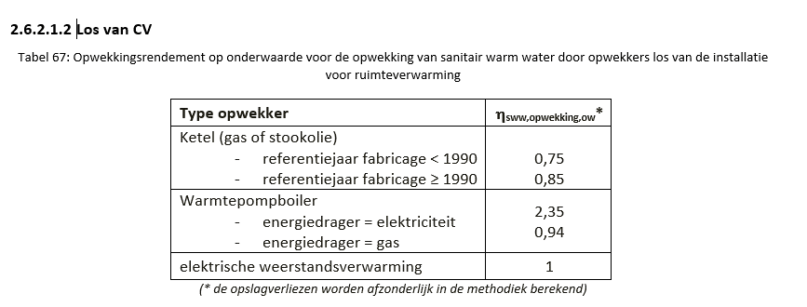
 | Bestemming | keuken en badkamer | keuken en badkamer | keuken en badkamer | keuken en badkamer
 | Gekoppeld aan RV | neen | neen | neen | neen
 | Energiedrager | gas | stookolie | elektriciteit | elektriciteit
 | Type toestel | ketel | ketel | elektrische weerstandsverwarming | warmtepompboiler
 | Fabricagejaar gekend | ja | ja | - | -
 | Jaartal | 1995 | 1995 | - | -
 | Energielabel aanwezig | neen | neen | neen | neen
 | Voorraadvat aanwezig | neen | ja | ja | ja
Voorraadvat 1
 | Volume gekend? | - | ja | ja | ja
 | Volume [l] | - | 150 | 150 | 150
 | Isolatie voorraadvat | - | ja | ja | ja
 | Energielabel voorraadvat aanwezig | - | neen | neen | neen
 | voorraadvat en opwekker vormen één geheel | - | neen | ja | ja
Distributie
 | Circulatieleidingen | neen | neen | neen | neen
 | Gewone leidingen | > 5m | > 5m | > 5m | > 5m

